説明
全社用_稼働データの説明

 | ■レポートの用途
 |  | ラインごとの日次・月次の稼働率を確認するためのレポート

 | ■画面一覧
 |  | No | 画面名称
 |  | 1 | 設備稼働率_日次
 |  | 2 | 設備稼働率_月次
 |  | 3 | 推移グラフ_稼働率_停止要因

①最終データ更新日時
 | ■画面説明
 |  | 全ライン_稼働状況
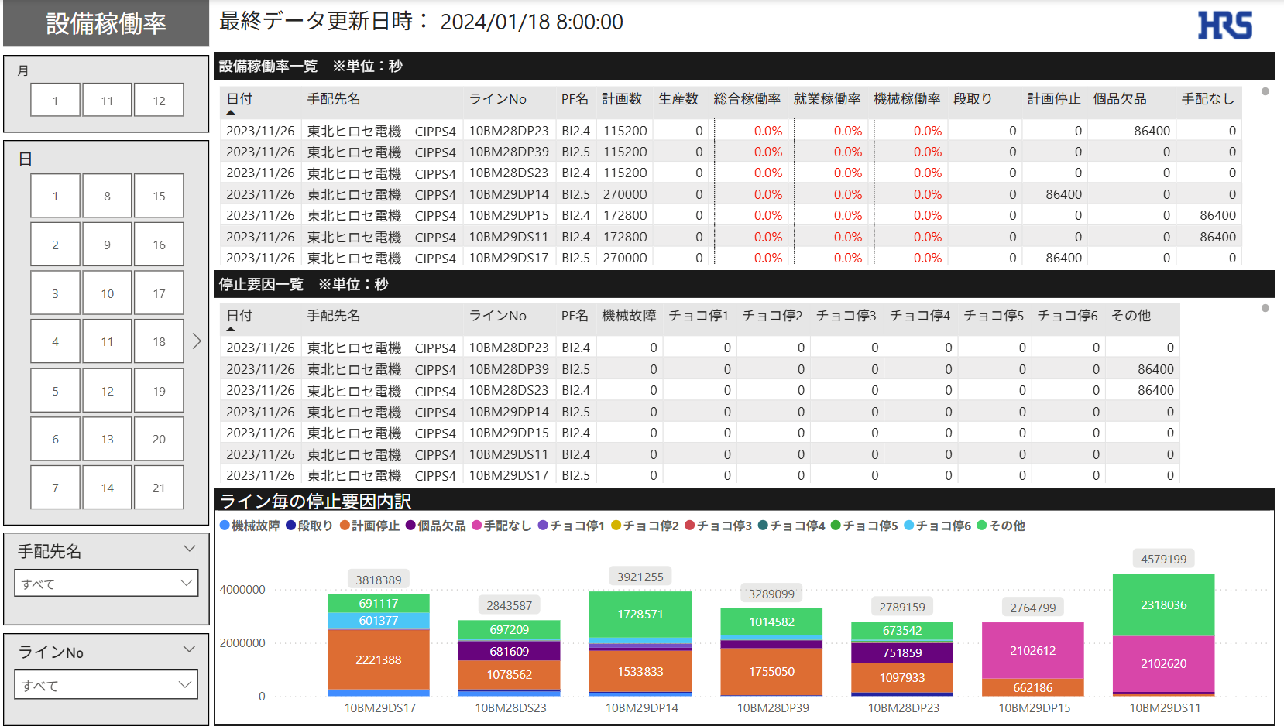
②月

⑥設備稼働率一覧

③日

⑦停止要因一覧

④手配先名

⑧ライン毎の停止要因内訳

⑤ラインNo

 |  |  | No | 名称 |  |  | 説明
 |  |  | 1 | 最終データ更新日時 |  |  | 最後に連携されたログの日時を表示
 |  |  | 2 | 月 |  |  | 選択した月で設備稼働率を抽出可能
 |  |  | 3 | 日 |  |  | 選択した日で設備稼働率を抽出可能
 |  |  | 4 | 手配先名 |  |  | 選択した手配先で設備稼働率を抽出可能
 |  |  | 5 | ラインNo |  |  | 選択したラインNoで設備稼働率を抽出可能
 |  |  | 6 | 設備稼働率一覧 |  |  | 日付、ラインNoごとの設備稼働率一覧を表示
 |  |  | 7 | 停止要因一覧 |  |  | 日付、ラインNoごとの停止要因一覧を表示
 |  |  | 8 | ライン毎の停止要因内訳 |  |  | 日付、ラインNoごとの停止要因一覧をグラフで表示
①最終データ更新日時
 |  | 設備稼働率_月次
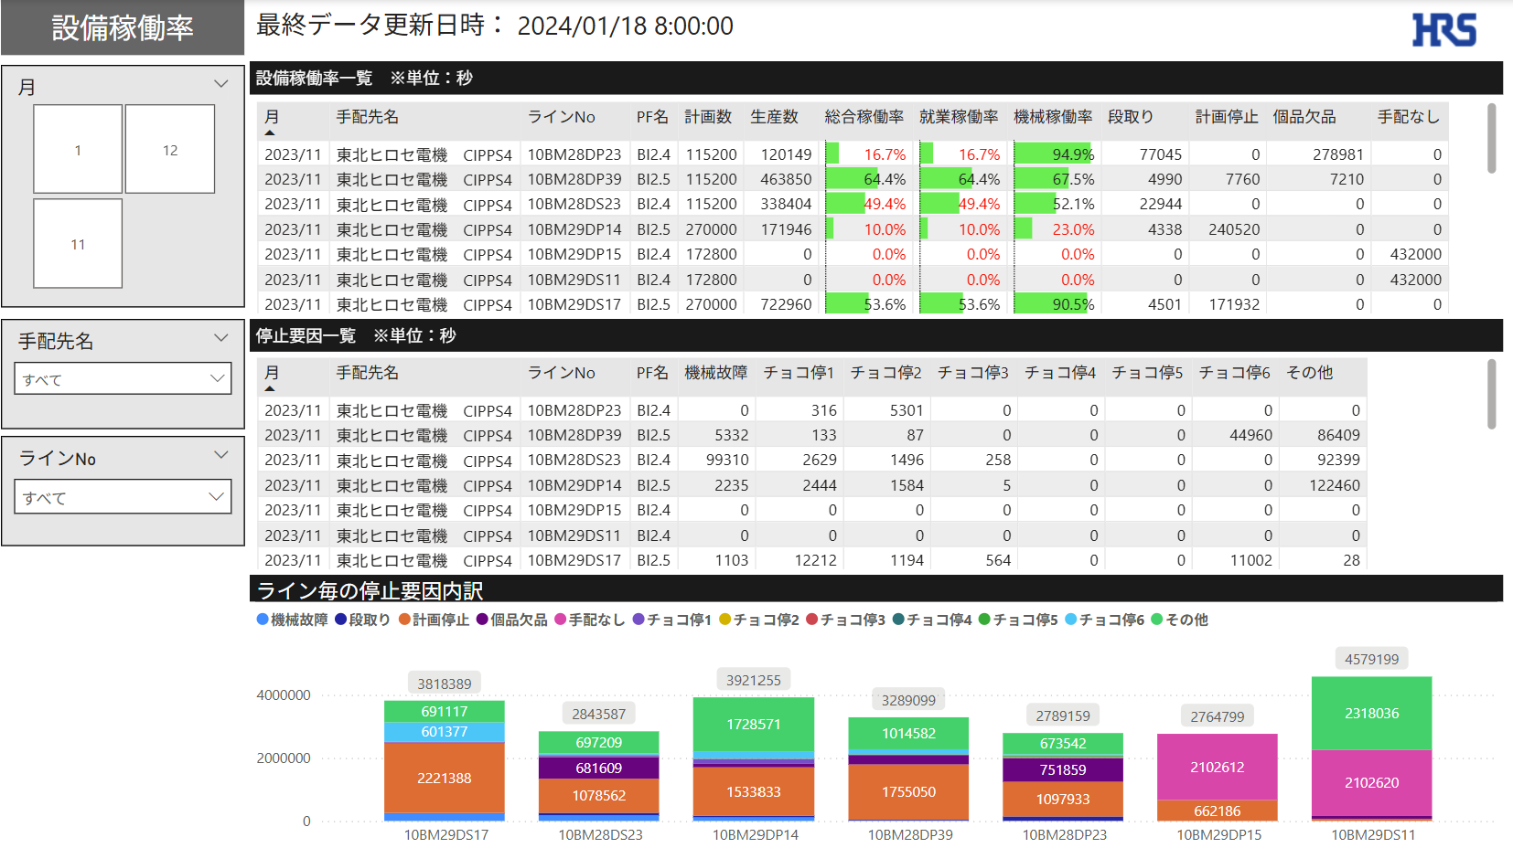
②月

⑤設備稼働率一覧

③手配先名

⑥停止要因一覧

④ラインNo
⑦ライン毎の停止要因内訳

 |  |  | No | 名称 |  |  | 説明
 |  |  | 1 | 最終データ更新日時 |  |  | 最後に連携されたログの日時を表示
 |  |  | 2 | 月 |  |  | 選択した月で設備稼働率を抽出可能
 |  |  | 3 | 手配先名 |  |  | 選択した手配先で設備稼働率を抽出可能
 |  |  | 4 | ラインNo |  |  | 選択したラインNoで設備稼働率を抽出可能
 |  |  | 5 | 設備稼働率一覧 |  |  | 月、ラインNoごとの設備稼働率一覧を表示
 |  |  | 6 | 停止要因一覧 |  |  | 月、ラインNoごとの停止要因一覧を表示
 |  |  | 7 | ライン毎の停止要因内訳 |  |  | 月、ラインNoごとの停止要因一覧をグラフで表示
①最終データ更新日時
 |  | ライン毎_稼働詳細
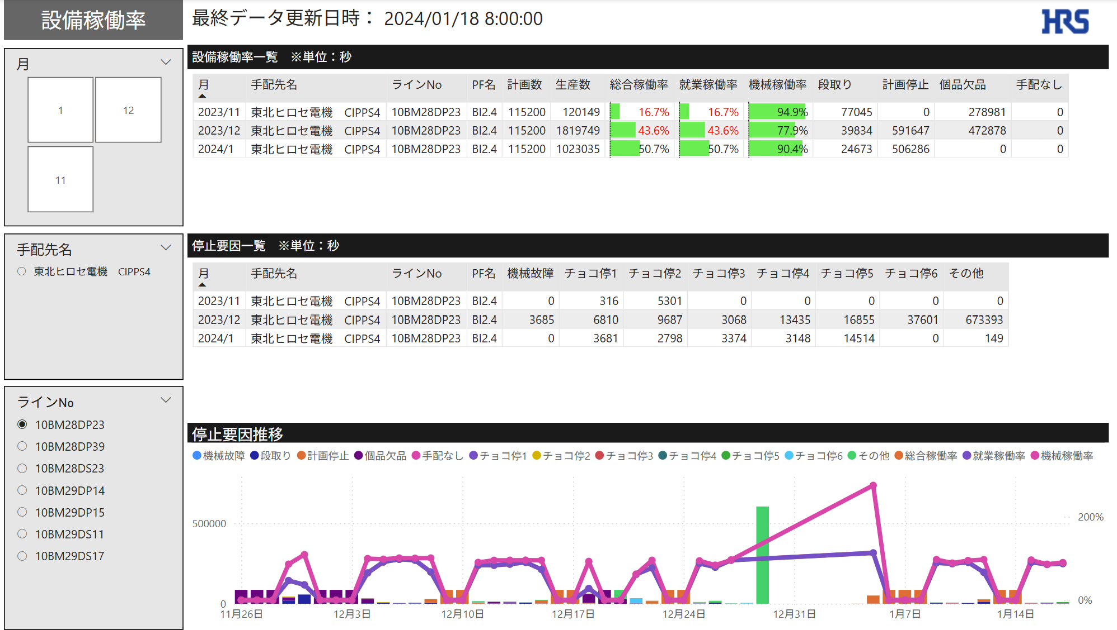
②月

⑤設備稼働率一覧

③手配先名

⑥停止要因一覧

④ラインNo
⑦停止要因推移

 |  |  | No | 名称 |  |  | 説明
 |  |  | 1 | 最終データ更新日時 |  |  | 最後に連携されたログの日時を表示
 |  |  | 2 | 月 |  |  | 選択した月で設備稼働率を抽出可能
 |  |  | 3 | 手配先名 |  |  | 選択した手配先で設備稼働率を抽出可能
 |  |  | 4 | ラインNo |  |  | 選択したラインNoで設備稼働率を抽出可能
 |  |  | 5 | 設備稼働率一覧 |  |  | 月、ラインNoごとの設備稼働率一覧を表示
 |  |  | 6 | 停止要因一覧 |  |  | 月、ラインNoごとの停止要因一覧を表示
 |  |  | 7 | 停止要因推移 |  |  | 日付、ラインNoごとの停止要因、稼働率をグラフで表示

 | ■特記事項
 |  | ・稼働率を求めるために必要なProd_logのデータについて
 |  |  | Prod_logの1日の最終データは08:00:00
 |  |  | 当レポートの必要な情報は営業日当たりの最終生産数であるため、08:00:00を除くデータは出力対象外

 |  |  | 例
 |  |  | datetime |  |  | 営業日 |  | T生産数[個]
 |  |  | 2023-07-03 08:00:01 |  |  | 2023-07-03 |  | 0
 |  |  | 2023-07-03 09:00:00 |  |  | 2023-07-03 |  | 15
 |  |  | 2023-07-03 10:00:00 |  |  | 2023-07-03 |  | 3206
 |  |  | 2023-07-03 11:00:00 |  |  | 2023-07-03 |  | 8429
 |  |  | 2023-07-03 12:00:00 |  |  | 2023-07-03 |  | 14217
 |  |  | 2023-07-03 13:00:00 |  |  | 2023-07-03 |  | 17823
 |  |  | 2023-07-03 14:00:00 |  |  | 2023-07-03 |  | 22167
 |  |  | 2023-07-03 15:00:00 |  |  | 2023-07-03 |  | 28078
 |  |  | 2023-07-03 16:00:00 |  |  | 2023-07-03 |  | 32654
 |  |  | 2023-07-03 17:00:00 |  |  | 2023-07-03 |  | 38427
 |  |  | 2023-07-03 18:00:00 |  |  | 2023-07-03 |  | 42365
 |  |  | 2023-07-03 19:00:00 |  |  | 2023-07-03 |  | 44317
 |  |  | 2023-07-03 20:00:00 |  |  | 2023-07-03 |  | 49685
 |  |  | 2023-07-03 21:00:00 |  |  | 2023-07-03 |  | 54251
 |  |  | 2023-07-03 22:00:00 |  |  | 2023-07-03 |  | 60114
 |  |  | 2023-07-03 23:00:00 |  |  | 2023-07-03 |  | 65439
 |  |  | 2023-07-04 |  |  | 2023-07-03 |  | 71368
 |  |  | 2023-07-04 01:00:00 |  |  | 2023-07-03 |  | 77353
 |  |  | 2023-07-04 02:00:00 |  |  | 2023-07-03 |  | 82900
 |  |  | 2023-07-04 03:00:00 |  |  | 2023-07-03 |  | 88837
 |  |  | 2023-07-04 04:00:00 |  |  | 2023-07-03 |  | 93937
 |  |  | 2023-07-04 05:00:00 |  |  | 2023-07-03 |  | 99476
 |  |  | 2023-07-04 06:00:00 |  |  | 2023-07-03 |  | 105139
 |  |  | 2023-07-04 07:00:00 |  |  | 2023-07-03 |  | 105476
 |  |  | 2023-07-04 08:00:00 |  |  | 2023-07-03 |  | 105674 | ←この行のみ使用

 |  | ・稼働率の計算方法
 |  |  | 求める値 |  | 計算式 |  |  |  |  | 備考
 |  |  | 稼働率 |  | 稼働時間 / 就業時間 * 100 |  |  |  |  | %表記のため100倍
 |  |  | 稼働時間 |  | [T生産数[個]] * [計画マシンタクト[10ms]] * 100 |  |  |  |  | 単位を秒に変換するため100倍
 |  |  | 就業時間 |  | 集計期間の稼働日数 * 24h * 60m * 60s |  |  |  |  | 集計期間の秒数

 |  | ・各種稼働率の定義と計算方法 |  |  |  |  |  |  |  |  | 停止要因一覧
 |  |  | 求める値 |  | 計算式 |  |  |  |  | 備考 | 要因No. | 停止要因項目
 |  |  | 総合稼働率 |  | 稼働時間 / 就業時間 * 100 |  |  |  |  | %表記のため100倍 | 0 | 運転中
 |  |  | 就業時間2 |  | 就業時間 - [停止要因5] |  |  |  |  | 就業時間から「手配なし」の時間を除く | 1 | 機械故障
 |  |  | 就業時間3 |  | 就業時間 - ([停止要因2] + [停止要因3] + [停止要因4] + [停止要因5]) |  |  |  |  | 就業時間から以下の時間を除く | 2 | 段取り
 |  |  |  |  |  |  |  |  |  | ・段取り | 3 | 計画停止
 |  |  |  |  |  |  |  |  |  | ・計画停止 | 4 | 個品欠品
 |  |  |  |  |  |  |  |  |  | ・個品欠品 | 5 | 手配なし
 |  |  |  |  |  |  |  |  |  | ・手配なし | 6 | チョコ停①
 |  |  | 就業稼働率 |  | 稼働時間 / 就業時間2 * 100 |  |  |  |  | %表記のため100倍 | 7 | チョコ停②
 |  |  | 機械稼働率 |  | 稼働時間 / 就業時間3 * 100 |  |  |  |  | %表記のため100倍 | 8 | チョコ停③
 |  |  |  |  |  |  |  |  |  |  | 9 | チョコ停④
 |  |  |  |  |  |  |  |  |  |  | 10 | チョコ停⑤
 |  |  |  |  |  |  |  |  |  |  | 11 | チョコ停⑥
 |  |  |  |  |  |  |  |  |  |  | 12 | 未使用
 |  |  |  |  |  |  |  |  |  |  | 13 | 未使用
 |  |  |  |  |  |  |  |  |  |  | 14 | 未使用
 |  |  |  |  |  |  |  |  |  |  | 15 | 未使用
 |  |  |  |  |  |  |  |  |  |  | 100 | チョコ停不明
 |  |  |  |  |  |  |  |  |  |  | 200 | 停止要因選択ユニット無効
 |  |  |  |  |  |  |  |  |  |  | 201 | 通信エラー

全体概要
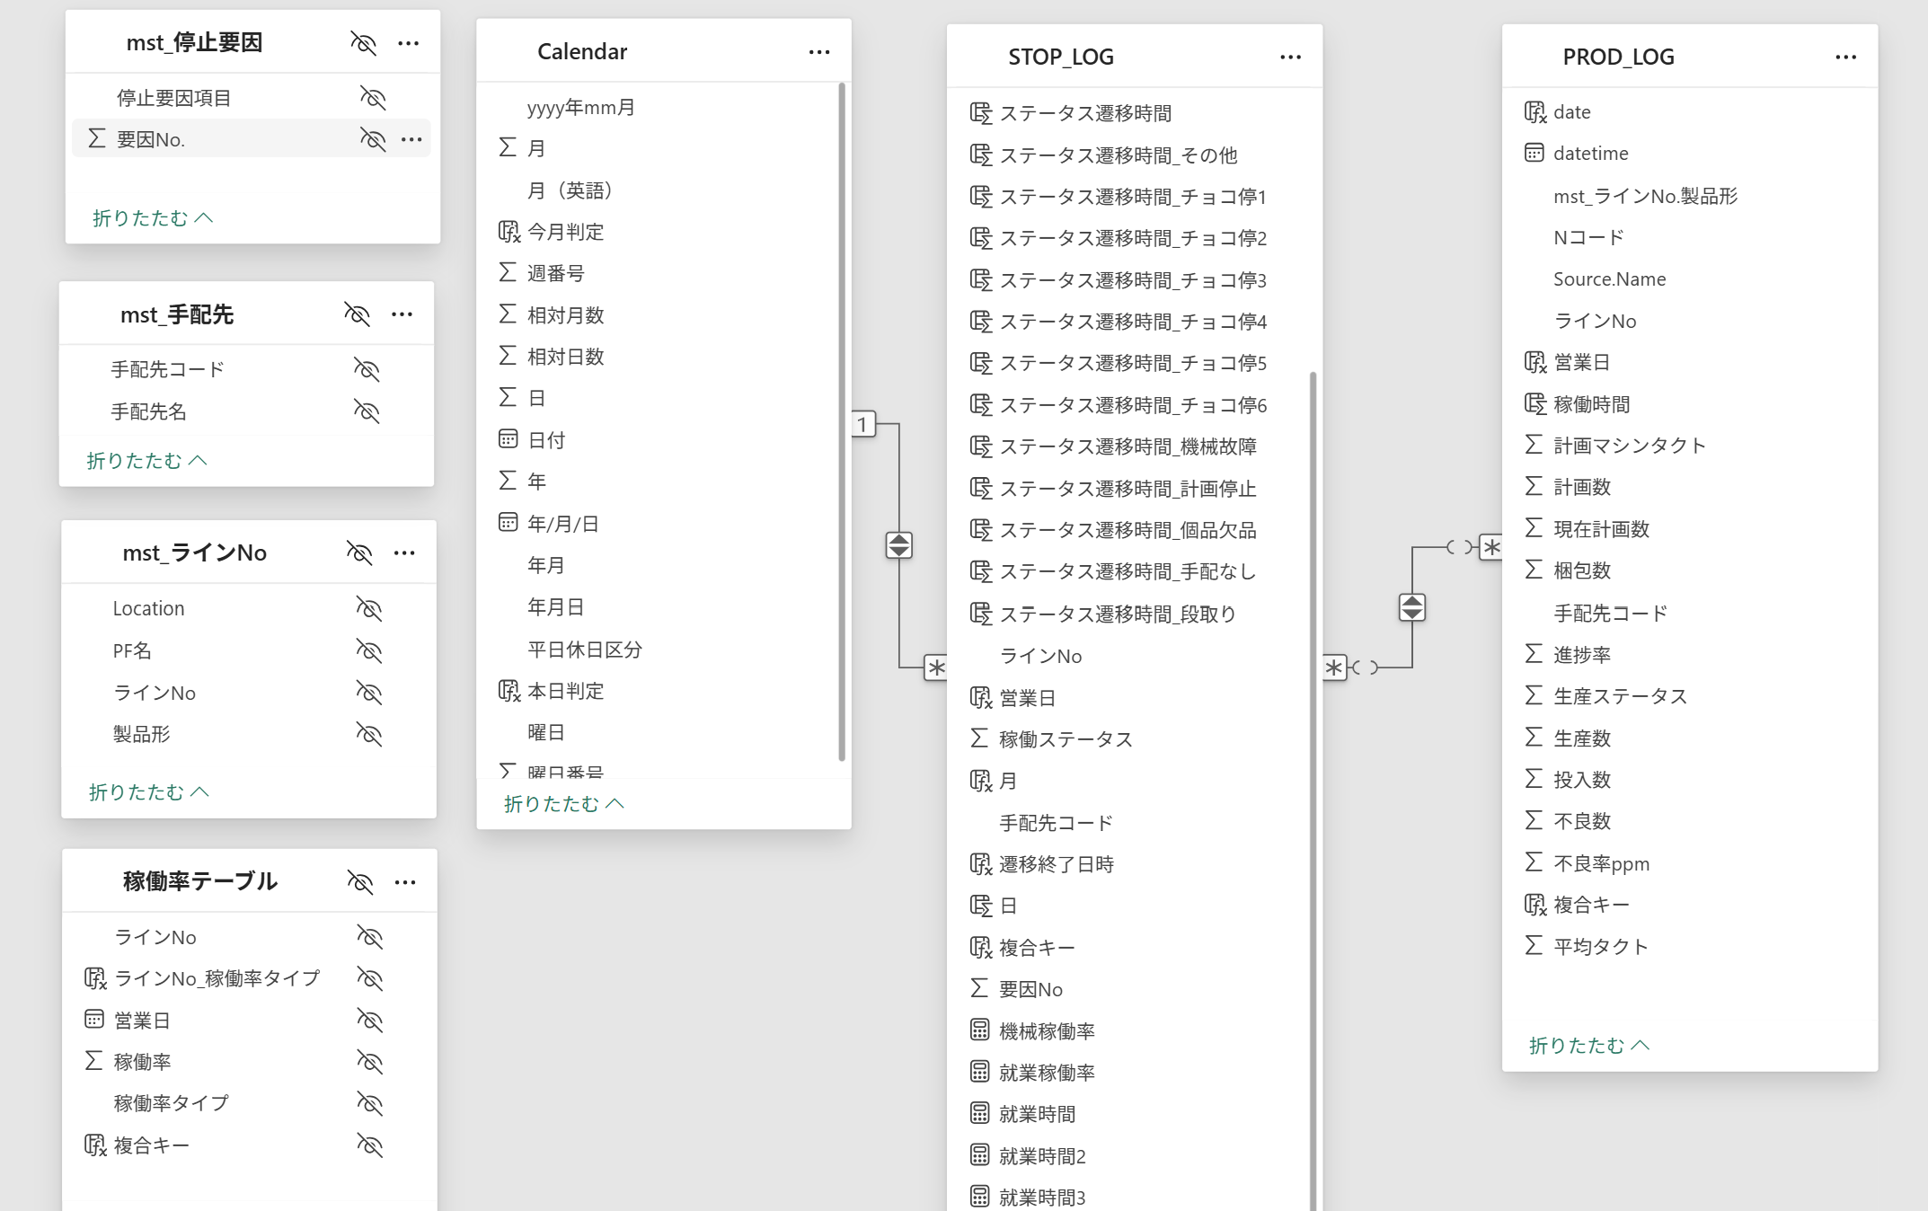
全体概要
 | ◆全体概要図
 |  | PowerQuery
１．マスタ取り込み
２．Stop_log作成
3．Plod_log作成
ライン一覧マスタ
手配先マスタ
停止要因マスタ
Stop_log
Plod_log
8:00のみのレコードにフィルター、不要行削除

FH/NCBを絞り込む為製品型追加

FH/NCBを絞り込む為製品型追加
取り込み
取り込み
取り込み
TB化
TB化

M1
M2
Ｍ3
mst_ライン一覧
mst_手配先
mst_停止要因
Stop_log
mst_ライン一覧
Plod_log
mst_ライン一覧

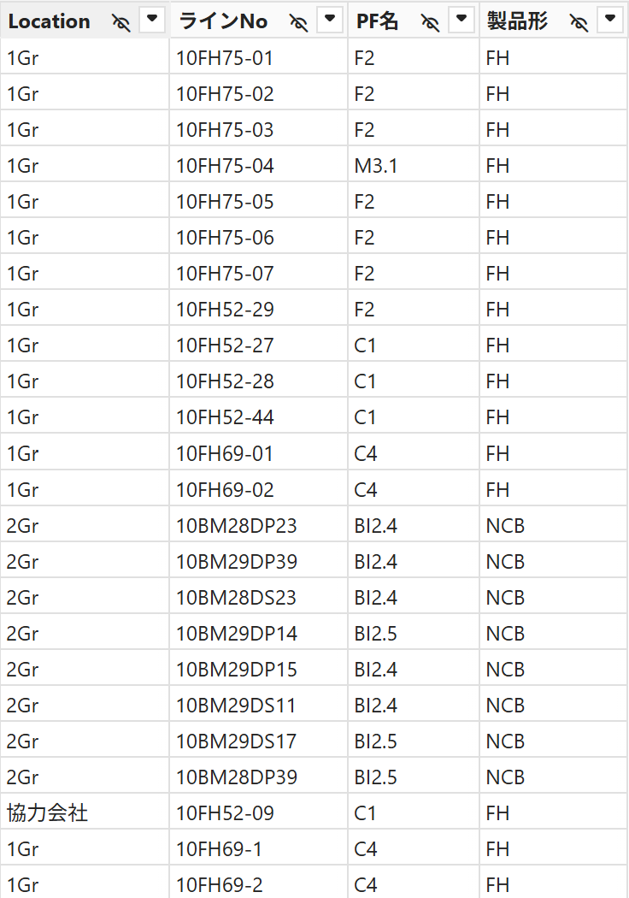
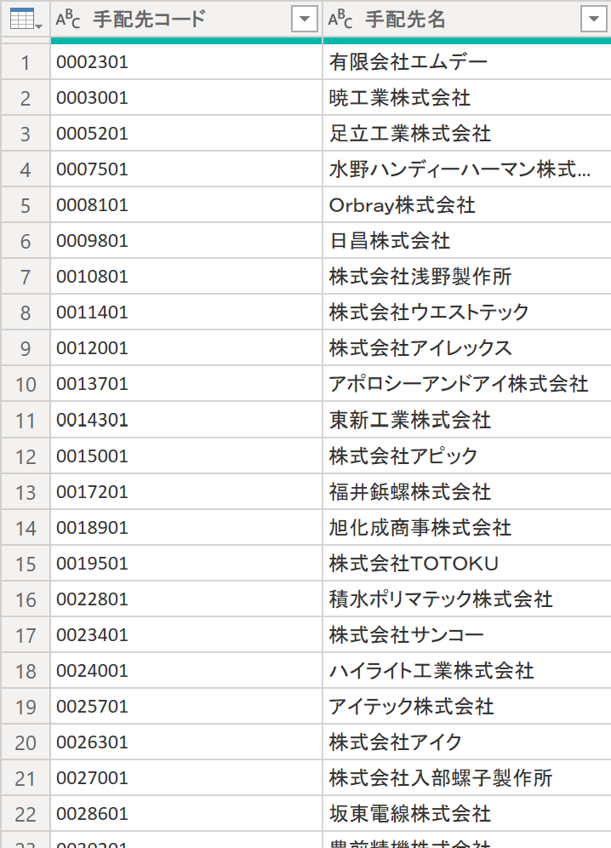
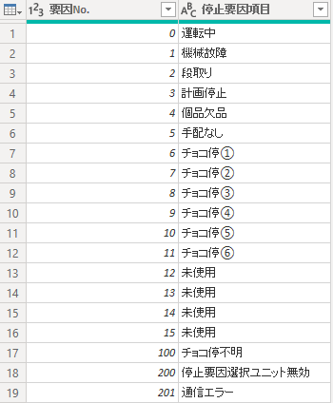

 |  |  |  |  |  |  | x

 |  | DAX、メジャー

T1
T2
Stop_log
Plod_log

 |  |  | 分類 | 名称 | 分類 | 名称
 |  |  | DAX | Row | DAX | date
 |  |  |  | 遷移終了日時 |  | 営業日
 |  |  |  | date |  | 稼働時間
 |  |  |  | 営業日 |  | 複合キー
 |  |  |  | ステータス遷移時間
 |  |  |  | ステータス遷移時間_機械故障
 |  |  |  | ステータス遷移時間_段取り
 |  |  |  | ステータス遷移時間_計画停止
 |  |  |  | ステータス遷移時間_個品欠品
 |  |  |  | ステータス遷移時間_手配なし
 |  |  |  | ステータス遷移時間_チョコ停1
 |  |  |  | ステータス遷移時間_チョコ停2
 |  |  |  | ステータス遷移時間_チョコ停3
 |  |  |  | ステータス遷移時間_チョコ停4
 |  |  |  | ステータス遷移時間_チョコ停5
 |  |  |  | ステータス遷移時間_チョコ停6
 |  |  |  | ステータス遷移時間_その他
 |  |  |  | 月
 |  |  |  | 日
 |  |  |  | 複合キー
 |  |  | メジャー | 就業時間
 |  |  |  | 就業時間2
 |  |  |  | 就業時間3
 |  |  |  | 総合稼働率
 |  |  |  | 就業稼働率
 |  |  |  | 機械稼働率

 | ◆リレーション

